03a
Tworzenie tabeli przestawnej i jej składniki
Grupa | F
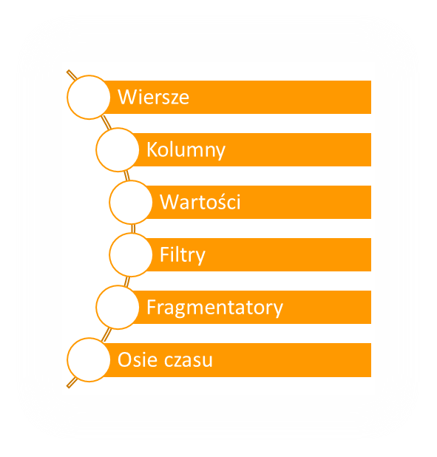
Suma z Wartość netto | Etykiety kolumn
Etykiety wierszy | Gdańsk | Poznań | Rzeszów | Warszawa | Suma końcowa
TAKO |  |  | 47,415.18 |  | 47,415.18
WPS | 19,059.38 | 60,312.95 |  |  | 79,372.33
AION | 48,642.00 |  |  | 21,064.56 | 69,706.56
POST | 277.28 | 47,914.81 |  |  | 48,192.09
SHL | 20,189.45 |  |  | 733.26 | 20,922.71
Suma końcowa | 88,168.11 | 108,227.76 | 47,415.18 | 21,797.82 | 265,608.87

